상품제안서
모던체크 경량 피크닉 매트 | 상품코드: S13580

 |  |  |  |  |  |  | 02-713-8555 | www.synergygift.co.kr
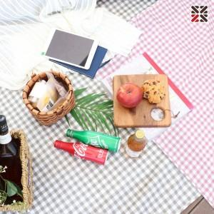

【상세/제작정보】 | 매트 , 테이블보 등 다양하게 활용가능한 생활방수 원단

【인쇄/포장옵션】 | 실크 / OPP(비닐)

【공급단가】 | 수량 | 50~ | 100~ | 500~ | 1,000~ | 3,000~
*VAT별도 | 단가 | 5,900원 | 5,700원 | 5,300원 | 5,200원 | 5,080원

【상품 URL】 | https://www.synergygift.co.kr:443/src/goods_detail.php?gdno=18594

